G58B
ガセットプレートおよび横補剛の検討

 | 【J1, G58B, Ql=190kN, 横補剛なし】

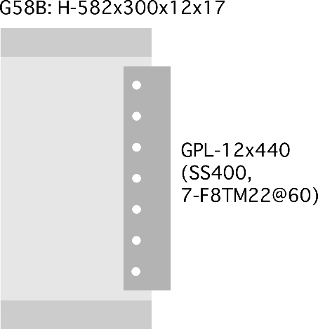
 |  |  |  |  | 部材長 | Lb= | 8900.00 | mm
 |  |  |  |  | 長期荷重 | Ql= | 190.00 | kN
 |  |  |  |  | 断面二次モーメント | Ib= | 98900.00 | cm^4
 |  |  |  |  |  | Ab= | 16920.00 | mm^2 |  |  |  | 235
 |  |  |  |  |  |  |  |  |  |  | ボルトの距離 | 558
 |  |  |  |  |  |  |  |  |  |  | QlによるM | 11.4 | kNm
 |  |  |  |  | 【GPL】 | PL- | 12.00 | x | 440.00 | SS400 | 軸力 | 20.430107527 | kNm
 |  |  |  |  | F8TM22 | Rl= | 44.00 | kN | 7.00 | 本 | せん断 | 27.142857143 | kNm
 |  |  |  |  |  | Rs= | 66.00 | kN | SS400 |  | 反力 | 33.972400378
 | ① ガセットプレートの長期荷重の検討
 |  | GPL部のせん断の検討 |  | gAe= | 3264.00 | mm^2
 |  |  |  | LQa= | 295.23 | kN |  | Ql/LQa= | 0.64 | OK
 |  | ボルト接合部の検討 |  | Rq= | 27.14 | kN
 |  |  |  | R= | 27.14 | kN |  | R/Rl= | 0.62 | OK

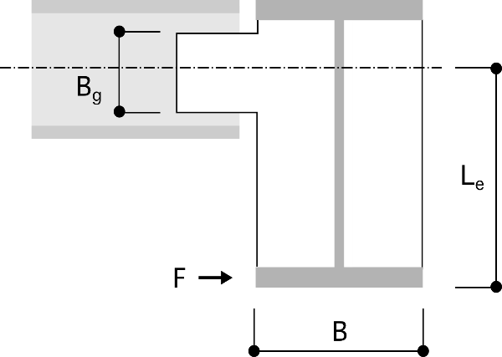
 | ②横補剛の検討
 |  |  |  | 【大梁】G49:H-496x199x9x14 |  |  | SS400
 |  |  |  | 断面積 | A= | 9929.00 | mm^2
 |  |  |  |  | Le= | 347.00 | mm
 |  |  |  |  | F= | 23.33 | kN
 |  |  |  |  | F・Le= | 8.10 | kNm
 |  |  |  | 大梁長さ | lg= | 3000.00 | mm

 |  |  |  | ガセット部の検討に使用する応力
 |  |  |  | 水平軸力 | N= | 23.33 | kN
 |  | 片側の場合 |  | せん断力 | Q=Ql= | 190.00 | kN
 |  |  |  | 曲げ | M=F・Le= | 8.10 | kNm
 |  |  |  | 補剛状態 |  | 1.00 | 片側1 両側2

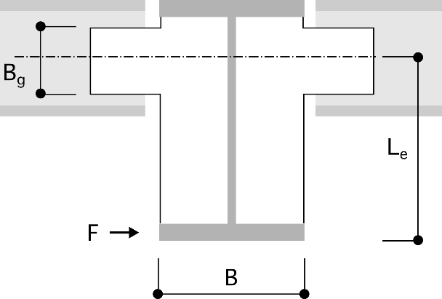
 |  |  |  | ボルト接合部分の検討
 |  |  |  | 水平反力 | r1= | 3.33 | kN
 |  |  |  |  | r2= | 14.51 | kN
 |  |  |  | 鉛直反力 | r3= | 27.14 | kN
 |  |  |  | ボルト反力 | r= | 32.48 | kN | r/rs= | 0.49 | OK

 |  |  |  | 母材の検討
 |  |  |  | gAe= | 3264.00 | mm^2
 |  | 両側補剛の場合 |  | LQa= | 442.85 | kN |  | Q/LQa= | 0.43 | OK
 |  |  |  | gIe= | 666.00 | cm^4
 |  |  |  | gZe= | 30.27 | cm^3 |  | σ/f= | 1.14 | OK

 |  | 剛性の検討
 |  |  | 小梁の曲げ変形 | δm=le*M/EI*(lb/2)= |  | 0.12 | mm
 |  |  | 小梁の軸変形 | δa=N/Eab*lb= |  | 0.06 | mm
 |  |  | 剛性 | Kb=F/(δm+δa)= |  | 127.36 | kN/mm
 |  |  | 必要補剛剛性 | K= |  | 1.94 | kN/mm |  |  | OK

G58B (3)
ガセットプレートおよび横補剛の検討

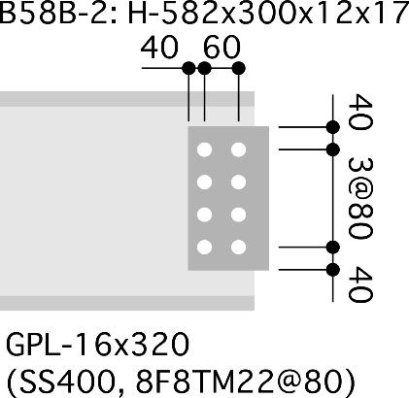
 | 【J1, G58B-2(G58BとWCSとの接合部), Ql=190kN, 横補剛なし】
 |  |  |  |  | G58B 諸元
 |  |  |  |  | 部材長 | Lb= | 8900.00 | mm
 |  |  |  |  | 長期荷重 | Ql= | 190.00 | kN
 |  |  |  |  | 断面二次モーメント | Ib= | 98900.00 | cm^4
 |  |  |  |  |  | Ab= | 16920.00 | mm^2 |  |  |  | 235
 |  |  |  |  |  |  |  |  |  |  | ボルトの距離 | 558
 |  |  |  |  |  |  |  |  |  |  | QlによるM | 11.4 | kNm
 |  |  |  |  | 【GPL】 | PL- | 16.00 | x | 320.00 | SS400 | 軸力 | 20.430107527 | kNm
 |  |  |  |  | F8TM22 | Rl= | 44.00 | kN | 10.00 | 本 | せん断 | 19 | kNm
 |  |  |  |  |  | Rs= | 66.00 | kN | SS400 |  | 反力 | 27.899628914
 | ① ガセットプレートの長期荷重の検討
 |  | GPL部のせん断の検討 |  | gAe= | 3200.00 | mm^2
 |  |  |  | LQa= | 289.44 | kN |  | Ql/LQa= | 0.66 | OK
 |  | ボルト接合部の検討 |  | Rq= | 19.00 | kN
 |  |  |  | R= | 19.00 | kN |  | R/Rl= | 0.43 | OK

 | ②横補剛の検討
 |  |  |  | 【大梁】G49:H-496x199x9x14 |  |  | SS400
 |  |  |  | 断面積 | A= | 9929.00 | mm^2
 |  |  |  |  | Le= | 347.00 | mm
 |  |  |  |  | F= | 23.33 | kN
 |  |  |  |  | F・Le= | 8.10 | kNm
 |  |  |  | 大梁長さ | lg= | 3000.00 | mm

 |  |  |  | ガセット部の検討に使用する応力
 |  |  |  | 水平軸力 | N= | 23.33 | kN
 |  | 片側の場合 |  | せん断力 | Q=Ql= | 190.00 | kN
 |  |  |  | 曲げ | M=F・Le= | 8.10 | kNm
 |  |  |  | 補剛状態 |  | 1.00 | 片側1 両側2

 |  |  |  | ボルト接合部分の検討
 |  |  |  | 水平反力 | r1= | 2.33 | kN
 |  |  |  |  | r2= | 14.51 | kN
 |  |  |  | 鉛直反力 | r3= | 19.00 | kN
 |  |  |  | ボルト反力 | r= | 25.39 | kN | r/rs= | 0.38 | OK

 |  |  |  | 母材の検討
 |  |  |  | gAe= | 3200.00 | mm^2
 |  | 両側補剛の場合 |  | LQa= | 434.17 | kN |  | Q/LQa= | 0.44 | OK
 |  |  |  | gIe= | 666.00 | cm^4
 |  |  |  | gZe= | 41.63 | cm^3 |  | σ/f= | 0.83 | OK

 |  | 剛性の検討
 |  |  | 小梁の曲げ変形 | δm=le*M/EI*(lb/2)= |  | 0.12 | mm
 |  |  | 小梁の軸変形 | δa=N/Eab*lb= |  | 0.06 | mm
 |  |  | 剛性 | Kb=F/(δm+δa)= |  | 127.36 | kN/mm
 |  |  | 必要補剛剛性 | K= |  | 1.94 | kN/mm |  |  | OK

G59B
ガセットプレートおよび横補剛の検討

 | 【J2, G59B, Ql=120kN, 横補剛なし】

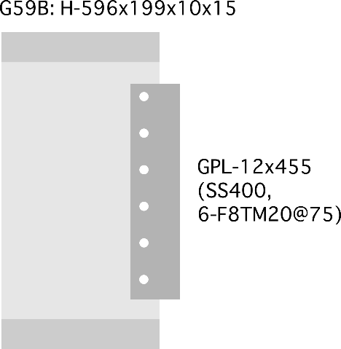
 |  |  |  |  | 部材長 | Lb= | 7300.00 | mm
 |  |  |  |  | 長期荷重 | Ql= | 120.00 | kN
 |  |  |  |  | 断面二次モーメント | Ib= | 66600.00 | cm^4
 |  |  |  |  |  | Ab= | 11780.00 | mm^2 |  |  |  | 235
 |  |  |  |  |  |  |  |  |  |  | ボルトの距離 | 558
 |  |  |  |  |  |  |  |  |  |  | QlによるM | 7.2 | kNm
 |  |  |  |  | 【GPL】 | PL- | 12.00 | x | 455.00 | SS400 | 軸力 | 12.903225806 | kNm
 |  |  |  |  | F8TM20 | Rl= | 35.00 | kN | 6.00 | 本 | せん断 | 20 | kNm
 |  |  |  |  |  | Rs= | 53.00 | kN | SS400 |  | 反力 | 23.801118382
 | ① ガセットプレートの長期荷重の検討
 |  | GPL部のせん断の検討 |  | gAe= | 3876.00 | mm^2
 |  |  |  | LQa= | 350.59 | kN |  | Ql/LQa= | 0.34 | OK
 |  | ボルト接合部の検討 |  | Rq= | 20.00 | kN
 |  |  |  | R= | 20.00 | kN |  | R/Rl= | 0.57 | OK

 | ②横補剛の検討
 |  |  |  | 【大梁】G49:H-496x199x9x14 |  |  | SS400
 |  |  |  | 断面積 | A= | 9929.00 | mm^2
 |  |  |  |  | Le= | 347.00 | mm
 |  |  |  |  | F= | 23.33 | kN
 |  |  |  |  | F・Le= | 8.10 | kNm
 |  |  |  | 大梁長さ | lg= | 3000.00 | mm

 |  |  |  | ガセット部の検討に使用する応力
 |  |  |  | 水平軸力 | N= | 23.33 | kN
 |  | 片側の場合 |  | せん断力 | Q=Ql= | 120.00 | kN
 |  |  |  | 曲げ | M=F・Le= | 8.10 | kNm
 |  |  |  | 補剛状態 |  | 1.00 | 片側1 両側2

 |  |  |  | ボルト接合部分の検討
 |  |  |  | 水平反力 | r1= | 3.89 | kN
 |  |  |  |  | r2= | 14.51 | kN
 |  |  |  | 鉛直反力 | r3= | 20.00 | kN
 |  |  |  | ボルト反力 | r= | 27.18 | kN | r/rs= | 0.51 | OK

 |  |  |  | 母材の検討
 |  |  |  | gAe= | 3876.00 | mm^2
 |  | 両側補剛の場合 |  | LQa= | 525.89 | kN |  | Q/LQa= | 0.23 | OK
 |  |  |  | gIe= | 666.00 | cm^4
 |  |  |  | gZe= | 29.27 | cm^3 |  | σ/f= | 1.18 | OK

 |  | 剛性の検討
 |  |  | 小梁の曲げ変形 | δm=le*M/EI*(lb/2)= |  | 0.15 | mm
 |  |  | 小梁の軸変形 | δa=N/Eab*lb= |  | 0.07 | mm
 |  |  | 剛性 | Kb=F/(δm+δa)= |  | 105.70 | kN/mm
 |  |  | 必要補剛剛性 | K= |  | 1.94 | kN/mm |  |  | OK

B49G49B
ガセットプレートおよび横補剛の検討

 | 【J3, B49, G49B, Ql=80, 横補剛】

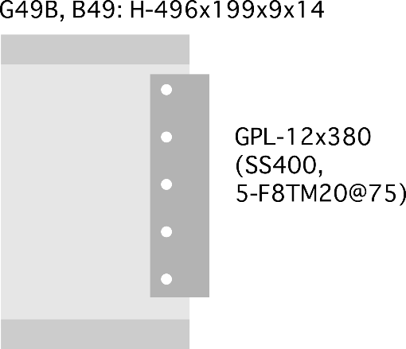
 |  |  |  |  | 部材長 | Lb= | 11500.00 | mm
 |  |  |  |  | 長期荷重 | Ql= | 80.00 | kN
 |  |  |  |  | 断面二次モーメント | Ib= | 40800.00 | cm^4
 |  |  |  |  |  | Ab= | 9929.00 | mm^2 |  |  |  | 235
 |  |  |  |  |  |  |  |  |  |  | ボルトの距離 | 300
 |  |  |  |  |  |  |  |  |  |  | QlによるM | 16 | kNm
 |  |  |  |  | 【GPL】 | PL- | 9.00 | x | 230.00 | SS400 | 軸力 | 53.333333333 | kNm
 |  |  |  |  | F8TM20 | Rl= | 35.00 | kN | 5.00 | 本 | せん断 | 16 | kNm
 |  |  |  |  |  | Rs= | 53.00 | kN | SS400 |  | 反力 | 55.681634714
 | ① ガセットプレートの長期荷重の検討
 |  | GPL部のせん断の検討 |  | gAe= | 1422.00 | mm^2
 |  |  |  | LQa= | 128.62 | kN |  | Ql/LQa= | 0.62 | OK
 |  | ボルト接合部の検討 |  | Rq= | 16.00 | kN
 |  |  |  | R= | 16.00 | kN |  | R/Rl= | 0.46 | OK

 | ②横補剛の検討
 |  |  |  | 【大梁】G49:H-496x199x9x14 |  |  | SS400
 |  |  |  | 断面積 | A= | 9929.00 | mm^2
 |  |  |  |  | Le= | 248.00 | mm
 |  |  |  |  | F= | 23.33 | kN
 |  |  |  |  | F・Le= | 5.79 | kNm
 |  |  |  | 大梁長さ | lg= | 3000.00 | mm

 |  |  |  | ガセット部の検討に使用する応力
 |  |  |  | 水平軸力 | N= | 23.33 | kN
 |  | 片側の場合 |  | せん断力 | Q=Ql= | 80.00 | kN
 |  |  |  | 曲げ | M=F・Le= | 5.79 | kNm
 |  |  |  | 補剛状態 |  | 1.00 | 片側1 両側2

 |  |  |  | ボルト接合部分の検討
 |  |  |  | 水平反力 | r1= | 4.67 | kN
 |  |  |  |  | r2= | 19.29 | kN
 |  |  |  | 鉛直反力 | r3= | 16.00 | kN
 |  |  |  | ボルト反力 | r= | 28.81 | kN | r/rs= | 0.54 | OK

 |  |  |  | 母材の検討
 |  |  |  | gAe= | 1422.00 | mm^2
 |  | 両側補剛の場合 |  | LQa= | 192.93 | kN |  | Q/LQa= | 0.41 | OK
 |  |  |  | gIe= | 4531.00 | cm^4
 |  |  |  | gZe= | 394.00 | cm^3 |  | σ/f= | 0.06 | OK

 |  | 剛性の検討
 |  |  | 小梁の曲げ変形 | δm=le*M/EI*(lb/2)= |  | 0.20 | mm
 |  |  | 小梁の軸変形 | δa=N/Eab*lb= |  | 0.13 | mm
 |  |  | 剛性 | Kb=F/(δm+δa)= |  | 70.89 | kN/mm
 |  |  | 必要補剛剛性 | K= |  | 1.94 | kN/mm |  |  | OK

G39B,B39
ガセットプレートおよび横補剛の検討

 | 【J4, G39B, B39, Ql=50, 横補剛なし】

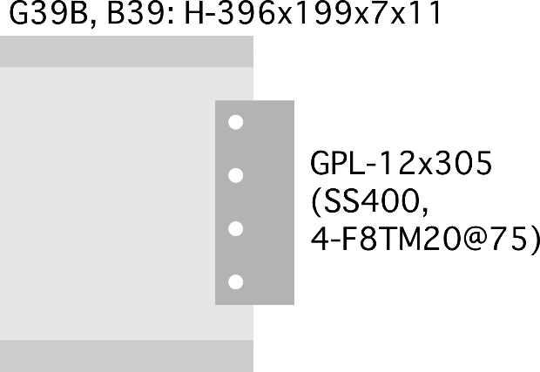
 |  |  |  |  | 部材長 | Lb= | 8100.00 | mm
 |  |  |  |  | 長期荷重 | Ql= | 50.00 | kN
 |  |  |  |  | 断面二次モーメント | Ib= | 19800.00 | cm^4
 |  |  |  |  |  | Ab= | 7141.00 | mm^2 |  |  |  | 235
 |  |  |  |  |  |  |  |  |  |  | ボルトの距離 | 558
 |  |  |  |  |  |  |  |  |  |  | QlによるM | 3 | kNm
 |  |  |  |  | 【GPL】 | PL- | 12.00 | x | 305.00 | SS400 | 軸力 | 5.376344086 | kNm
 |  |  |  |  | F8TM20 | Rl= | 35.00 | kN | 4.00 | 本 | せん断 | 12.5 | kNm
 |  |  |  |  |  | Rs= | 53.00 | kN | SS400 |  | 反力 | 13.607170012
 | ① ガセットプレートの長期荷重の検討
 |  | GPL部のせん断の検討 |  | gAe= | 2604.00 | mm^2
 |  |  |  | LQa= | 235.54 | kN |  | Ql/LQa= | 0.21 | OK
 |  | ボルト接合部の検討 |  | Rq= | 12.50 | kN
 |  |  |  | R= | 12.50 | kN |  | R/Rl= | 0.36 | OK

 | ②横補剛の検討
 |  |  |  | 【大梁】G49:H-496x199x9x14 |  |  | SS400
 |  |  |  | 断面積 | A= | 9929.00 | mm^2
 |  |  |  |  | Le= | 347.00 | mm
 |  |  |  |  | F= | 23.33 | kN
 |  |  |  |  | F・Le= | 8.10 | kNm
 |  |  |  | 大梁長さ | lg= | 3000.00 | mm

 |  |  |  | ガセット部の検討に使用する応力
 |  |  |  | 水平軸力 | N= | 23.33 | kN
 |  | 片側の場合 |  | せん断力 | Q=Ql= | 50.00 | kN
 |  |  |  | 曲げ | M=F・Le= | 8.10 | kNm
 |  |  |  | 補剛状態 |  | 1.00 | 片側1 両側2

 |  |  |  | ボルト接合部分の検討
 |  |  |  | 水平反力 | r1= | 5.83 | kN
 |  |  |  |  | r2= | 14.51 | kN
 |  |  |  | 鉛直反力 | r3= | 12.50 | kN
 |  |  |  | ボルト反力 | r= | 23.88 | kN | r/rs= | 0.45 | OK

 |  |  |  | 母材の検討
 |  |  |  | gAe= | 2604.00 | mm^2
 |  | 両側補剛の場合 |  | LQa= | 353.30 | kN |  | Q/LQa= | 0.14 | OK
 |  |  |  | gIe= | 666.00 | cm^4
 |  |  |  | gZe= | 43.67 | cm^3 |  | σ/f= | 0.79 | OK

 |  | 剛性の検討
 |  |  | 小梁の曲げ変形 | δm=le*M/EI*(lb/2)= |  | 0.56 | mm
 |  |  | 小梁の軸変形 | δa=N/Eab*lb= |  | 0.13 | mm
 |  |  | 剛性 | Kb=F/(δm+δa)= |  | 33.83 | kN/mm
 |  |  | 必要補剛剛性 | K= |  | 1.94 | kN/mm |  |  | OK

B29
ガセットプレートおよび横補剛の検討

 | 【J5, B29/G29B, Ql=50, 横補剛あり】

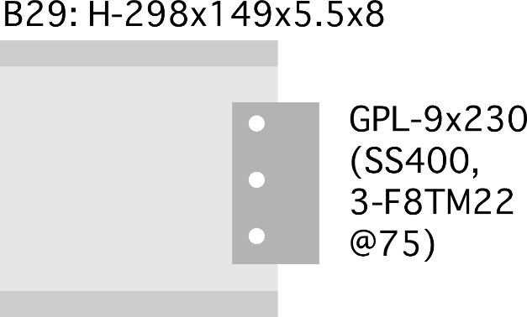
 |  |  |  |  | 部材長 | Lb= | 6500.00 | mm
 |  |  |  |  | 長期荷重 | Ql= | 50.00 | kN
 |  |  |  |  | 断面二次モーメント | Ib= | 6320.00 | cm^4
 |  |  |  |  |  | Ab= | 4080.00 | mm^2 |  |  |  | 235
 |  |  |  |  |  |  |  |  |  |  | ボルトの距離 | 150
 |  |  |  |  |  |  |  |  |  |  | QlによるM | 10 | kNm
 |  |  |  |  | 【GPL】 | PL- | 9.00 | x | 230.00 | SS400 | 軸力 | 66.666666667 | kNm
 |  |  |  |  | F8TM22 | Rl= | 44.00 | kN | 3.00 | 本 | せん断 | 16.666666667 | kNm
 |  |  |  |  |  | Rs= | 66.00 | kN | SS400 |  | 反力 | 67.412494721
 | ① ガセットプレートの長期荷重の検討
 |  | GPL部のせん断の検討 |  | gAe= | 1422.00 | mm^2
 |  |  |  | LQa= | 128.62 | kN |  | Ql/LQa= | 0.39 | OK
 |  | ボルト接合部の検討 |  | Rq= | 16.67 | kN
 |  |  |  | R= | 16.67 | kN |  | R/Rl= | 0.38 | OK

 | ②横補剛の検討
 |  |  |  | 【大梁】G49:H-496x199x9x14 |  |  | SS400
 |  |  |  | 断面積 | A= | 9929.00 | mm^2
 |  |  |  |  | Le= | 347.00 | mm
 |  |  |  |  | F= | 23.33 | kN
 |  |  |  |  | F・Le= | 8.10 | kNm
 |  |  |  | 大梁長さ | lg= | 3000.00 | mm

 |  |  |  | ガセット部の検討に使用する応力
 |  |  |  | 水平軸力 | N= | 23.33 | kN
 |  | 片側の場合 |  | せん断力 | Q=Ql= | 50.00 | kN
 |  |  |  | 曲げ | M=F・Le= | 8.10 | kNm
 |  |  |  | 補剛状態 |  | 1.00 | 片側1 両側2

 |  |  |  | ボルト接合部分の検討
 |  |  |  | 水平反力 | r1= | 7.78 | kN
 |  |  |  |  | r2= | 53.98 | kN
 |  |  |  | 鉛直反力 | r3= | 16.67 | kN
 |  |  |  | ボルト反力 | r= | 63.96 | kN | r/rs= | 0.97 | OK

 |  |  |  | 母材の検討
 |  |  |  | gAe= | 1422.00 | mm^2
 |  | 両側補剛の場合 |  | LQa= | 192.93 | kN |  | Q/LQa= | 0.26 | OK
 |  |  |  | gIe= | 666.00 | cm^4
 |  |  |  | gZe= | 57.91 | cm^3 |  | σ/f= | 0.59 | OK

 |  | 剛性の検討
 |  |  | 小梁の曲げ変形 | δm=le*M/EI*(lb/2)= |  | 1.41 | mm
 |  |  | 小梁の軸変形 | δa=N/Eab*lb= |  | 0.18 | mm
 |  |  | 剛性 | Kb=F/(δm+δa)= |  | 14.67 | kN/mm
 |  |  | 必要補剛剛性 | K= |  | 1.94 | kN/mm |  |  | OK

B34G34B
ガセットプレートおよび横補剛の検討

 | 【J6, B34/G34B, Ql=55, 横補剛あり】

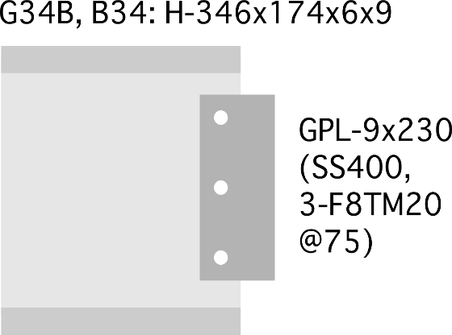
 |  |  |  |  | 部材長 | Lb= | 7500.00 | mm
 |  |  |  |  | 長期荷重 | Ql= | 55.00 | kN
 |  |  |  |  | 断面二次モーメント | Ib= | 11000.00 | cm^4
 |  |  |  |  |  | Ab= | 5245.00 | mm^2 |  |  |  | 235
 |  |  |  |  |  |  |  |  |  |  | ボルトの距離 | 150
 |  |  |  |  |  |  |  |  |  |  | QlによるM | 11 | kNm
 |  |  |  |  | 【GPL】 | PL- | 9.00 | x | 230.00 | SS400 | 軸力 | 73.333333333 | kNm
 |  |  |  |  | F8TM20 | Rl= | 35.00 | kN | 3.00 | 本 | せん断 | 18.333333333 | kNm
 |  |  |  |  |  | Rs= | 53.00 | kN | SS400 |  | 反力 | 74.153744193
 | ① ガセットプレートの長期荷重の検討
 |  | GPL部のせん断の検討 |  | gAe= | 1476.00 | mm^2
 |  |  |  | LQa= | 133.51 | kN |  | Ql/LQa= | 0.41 | OK
 |  | ボルト接合部の検討 |  | Rq= | 18.33 | kN
 |  |  |  | R= | 18.33 | kN |  | R/Rl= | 0.52 | OK

 | ②横補剛の検討
 |  |  |  | 【大梁】G44:H-446x199x8x12 |  |  | SS400
 |  |  |  | 断面積 | A= | 8297.00 | mm^2
 |  |  |  |  | Le= | 273.00 | mm
 |  |  |  |  | F= | 19.50 | kN
 |  |  |  |  | F・Le= | 5.32 | kNm
 |  |  |  | 大梁長さ | lg= | 3000.00 | mm

 |  |  |  | ガセット部の検討に使用する応力
 |  |  |  | 水平軸力 | N= | 19.50 | kN
 |  | 片側の場合 |  | せん断力 | Q=Ql= | 55.00 | kN
 |  |  |  | 曲げ | M=F・Le= | 5.32 | kNm
 |  |  |  | 補剛状態 |  | 2.00 | 片側1 両側2

 |  |  |  | ボルト接合部分の検討
 |  |  |  | 水平反力 | r1= | 6.50 | kN
 |  |  |  |  | r2= | 17.74 | kN
 |  |  |  | 鉛直反力 | r3= | 18.33 | kN
 |  |  |  | ボルト反力 | r= | 30.39 | kN | r/rs= | 0.57 | OK

 |  |  |  | 母材の検討
 |  |  |  | gAe= | 1476.00 | mm^2
 |  | 両側補剛の場合 |  | LQa= | 200.26 | kN |  | Q/LQa= | 0.27 | OK
 |  |  |  | gIe= | 687.00 | cm^4
 |  |  |  | gZe= | 59.74 | cm^3 |  | σ/f= | 0.38 | OK

 |  | 剛性の検討
 |  |  | 小梁の曲げ変形 | δm=le*M/EI*(lb/2)= |  | 0.48 | mm
 |  |  | 小梁の軸変形 | δa=N/Eab*lb= |  | 0.14 | mm
 |  |  | 剛性 | Kb=F/(δm+δa)= |  | 31.48 | kN/mm
 |  |  | 必要補剛剛性 | K= |  | 1.62 | kN/mm |  |  | OK

B17
ガセットプレートおよび横補剛の検討

 | 【J7, B17, Ql=10, 横補剛なし】

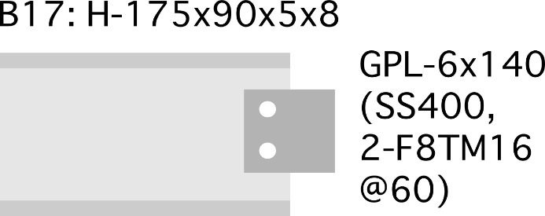
 |  |  |  |  | 部材長 | Lb= | 6500.00 | mm
 |  |  |  |  | 長期荷重 | Ql= | 10.00 | kN
 |  |  |  |  | 断面二次モーメント | Ib= | 1210.00 | cm^4
 |  |  |  |  |  | Ab= | 2290.00 | mm^2 |  |  |  | 235
 |  |  |  |  |  |  |  |  |  |  | ボルトの距離 | 558
 |  |  |  |  |  |  |  |  |  |  | QlによるM | 0.6 | kNm
 |  |  |  |  | 【GPL】 | PL- | 6.00 | x | 140.00 | SS400 | 軸力 | 1.0752688172 | kNm
 |  |  |  |  | F8TM16 | Rl= | 22.00 | kN | 2.00 | 本 | せん断 | 5 | kNm
 |  |  |  |  |  | Rs= | 34.00 | kN | SS400 |  | 反力 | 5.1143135443
 | ① ガセットプレートの長期荷重の検討
 |  | GPL部のせん断の検討 |  | gAe= | 624.00 | mm^2
 |  |  |  | LQa= | 56.44 | kN |  | Ql/LQa= | 0.18 | OK
 |  | ボルト接合部の検討 |  | Rq= | 5.00 | kN
 |  |  |  | R= | 5.00 | kN |  | R/Rl= | 0.23 | OK

 | ②横補剛の検討
 |  |  |  | 【大梁】G49:H-496x199x9x14 |  |  | SS400
 |  |  |  | 断面積 | A= | 9929.00 | mm^2
 |  |  |  |  | Le= | 347.00 | mm
 |  |  |  |  | F= | 23.33 | kN
 |  |  |  |  | F・Le= | 8.10 | kNm
 |  |  |  | 大梁長さ | lg= | 3000.00 | mm

 |  |  |  | ガセット部の検討に使用する応力
 |  |  |  | 水平軸力 | N= | 23.33 | kN
 |  | 片側の場合 |  | せん断力 | Q=Ql= | 10.00 | kN
 |  |  |  | 曲げ | M=F・Le= | 8.10 | kNm
 |  |  |  | 補剛状態 |  | 1.00 | 片側1 両側2


 |  |  |  | ボルト接合部分の検討
 |  |  |  | 水平反力 | r1= | 11.67 | kN
 |  |  |  |  | r2= | 14.51 | kN
 |  |  |  | 鉛直反力 | r3= | 5.00 | kN
 |  |  |  | ボルト反力 | r= | 26.65 | kN | r/rs= | 0.78 | OK

 |  |  |  | 母材の検討
 |  |  |  | gAe= | 624.00 | mm^2
 |  | 両側補剛の場合 |  | LQa= | 84.66 | kN |  | Q/LQa= | 0.12 | OK
 |  |  |  | gIe= | 666.00 | cm^4
 |  |  |  | gZe= | 95.14 | cm^3 |  | σ/f= | 0.36 | OK

 |  | 剛性の検討
 |  |  | 小梁の曲げ変形 | δm=le*M/EI*(lb/2)= |  | 7.36 | mm
 |  |  | 小梁の軸変形 | δa=N/Eab*lb= |  | 0.32 | mm
 |  |  | 剛性 | Kb=F/(δm+δa)= |  | 3.04 | kN/mm
 |  |  | 必要補剛剛性 | K= |  | 1.94 | kN/mm |  |  | OK

